01_Dashboard
ONDIGITAL · Dashboard de oportunidad
Una sala de decisión: señales de dolor, apertura, encaje y calidad de evidencia.

Veredicto ejecutivo: existe una oportunidad plausible, pero la entrada correcta es ordenar una operación concreta y demostrar valor antes de vender IA.

Indicadores de la muestra |  |  | Segmentación comercial |  |  | Calidad y límites
Indicador | n | % de la muestra | Segmento | n | %
Tecnología baja o muy baja | 174 | 54.2% | Listo para vender | 75 | 23.4% | Respuestas abiertas con plantilla | 321
Pierde 5+ h/semana | 182 | 56.7% | Interes medio / diagnostico | 87 | 27.1% | Pares en el mismo segundo | 176
Usa papel y/o Excel | 235 | 73.2% | Sensible al precio | 53 | 16.5% | Pares separados ≤ 2 segundos | 296
Percibe pérdida 4–5/5 | 135 | 42.1% | Educar y nutrir | 40 | 12.5% | Filas en patrones cerrados | 75
Dispuesto o muy dispuesto | 196 | 61.1% | Baja prioridad | 66 | 20.6% | Índice de oportunidad promedio | 55.5
Quiere equipo externo | 197 | 61.4%
Dispuesto a aprender | 205 | 63.9%

Señales de oportunidad
Segmentos

Prioridades de construcción |  |  | Lectura comercial
Orden | Módulo | Qué demostrar | El principal freno es el desconocimiento de opciones, no el costo. La conversación de venta debe empezar con un diagnóstico visible del proceso, una demostración breve y un camino modular. Business encaja con quienes quieren continuidad; Vito debe aparecer cuando la operación ya produce datos confiables.
01 | Centralización | Un solo lugar para información importante, responsables y estados.
02 | Workflow | Tareas recurrentes, alertas, seguimiento y fechas visibles.
03 | Reportes | Indicadores simples para decidir sin revisar varios archivos.
04 | Atención | Consultas, clientes y respuesta rápida desde un flujo trazable.
05 | Vito después | Asistente encima de datos ordenados, no como primera promesa.

07_Visuales
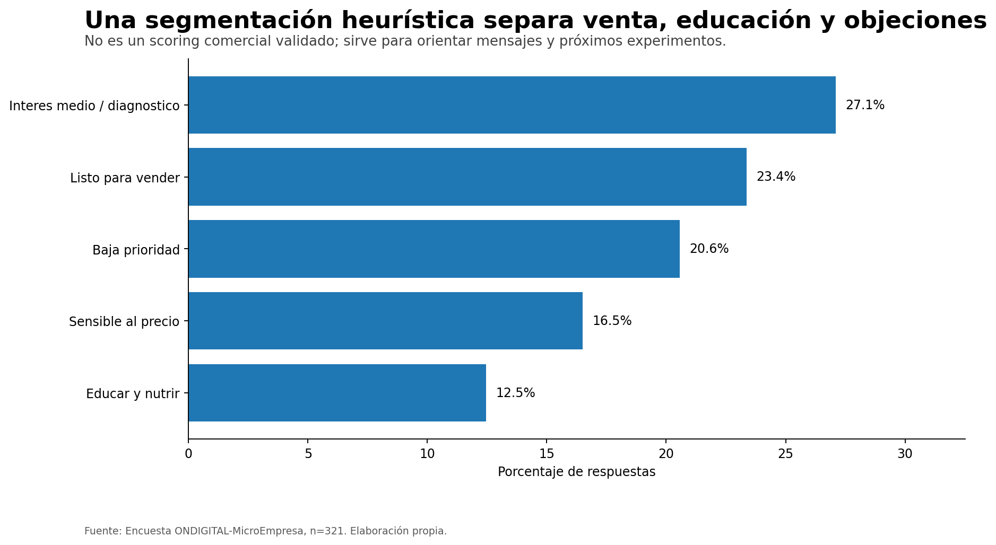
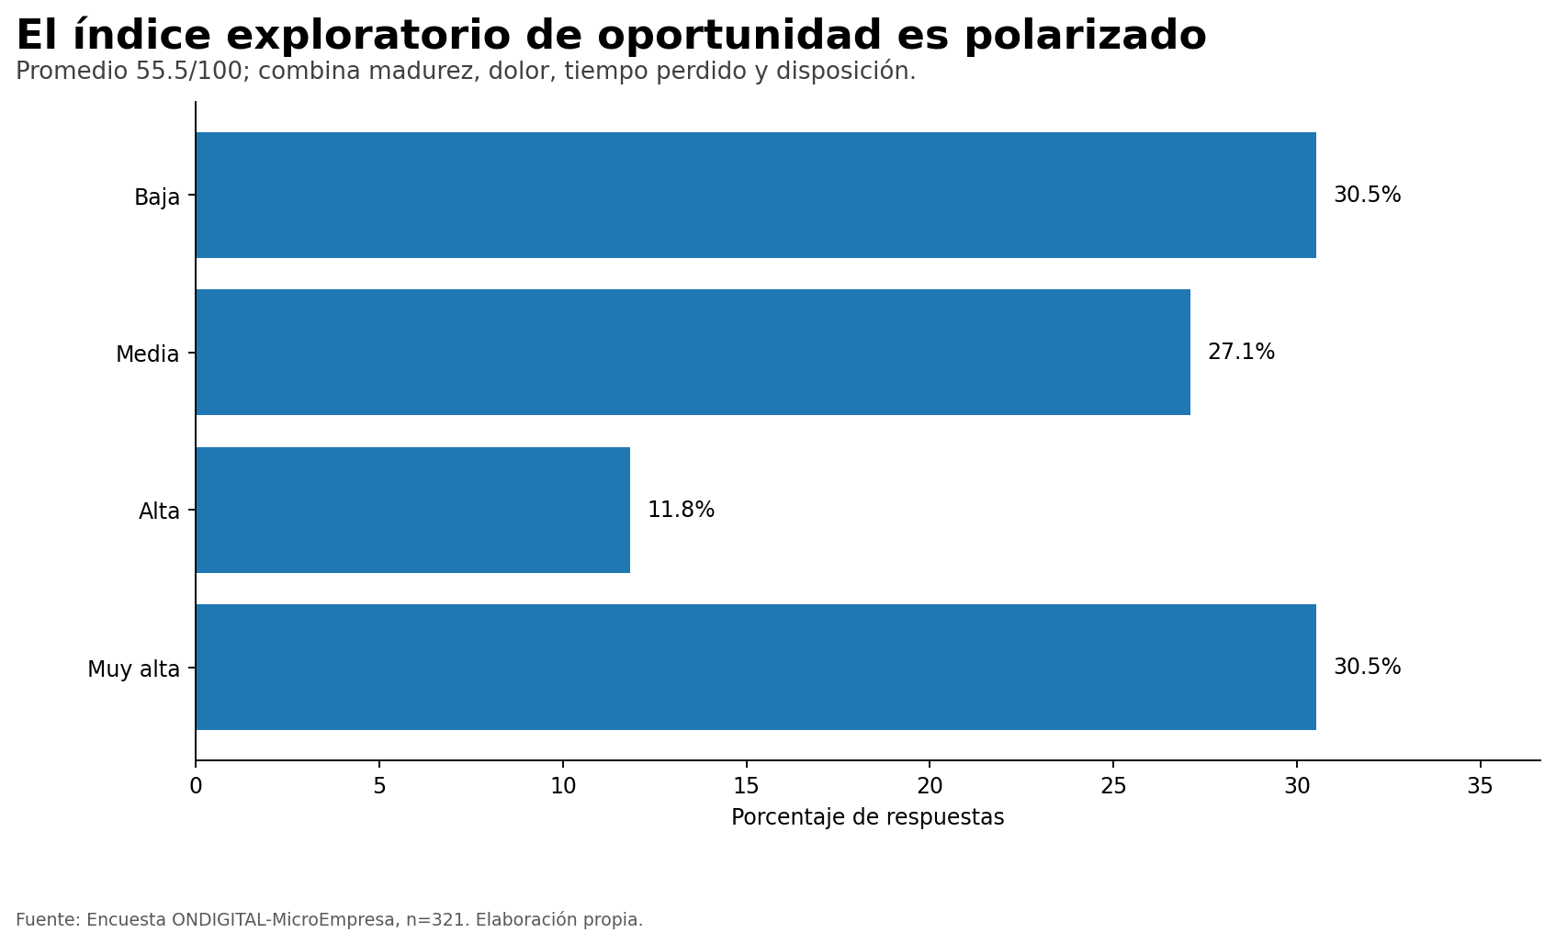
ONDIGITAL · Visuales listos para presentar
Selección de gráficos del análisis original, organizada para revisión y exposición.

Madurez tecnológica | Disposición a sistema
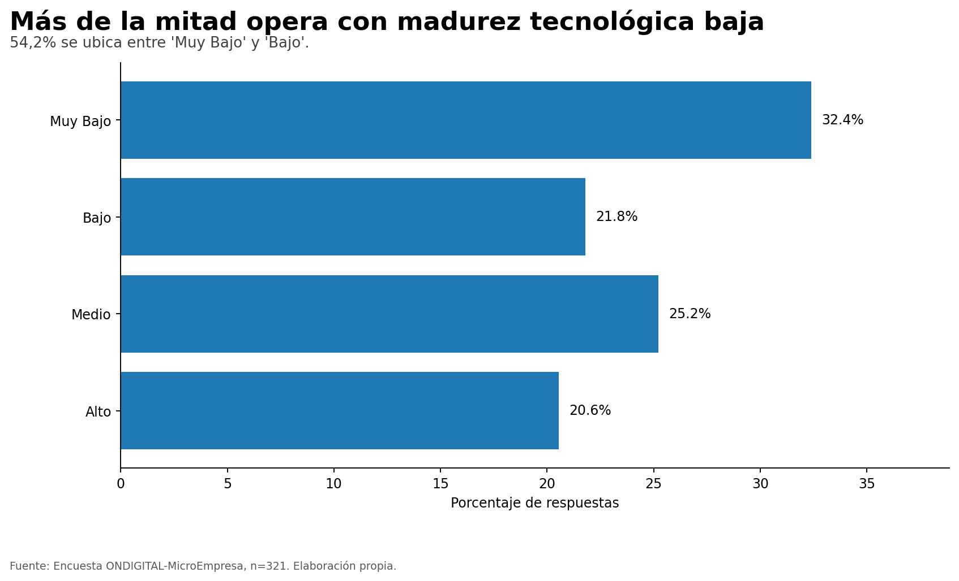
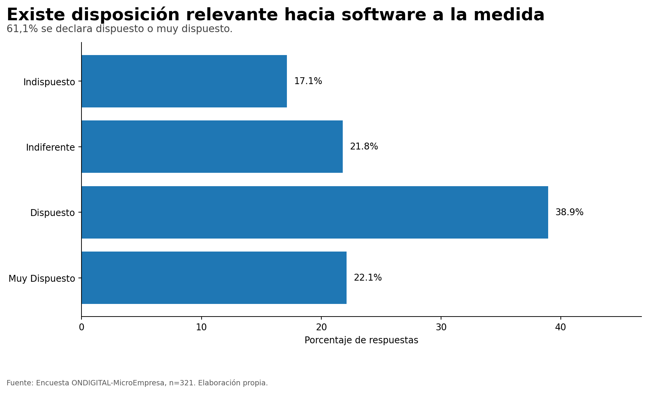

Segmentos comerciales | Índice de oportunidad

